Casa
 |  |  |  |  |  |  | P. VISTA
 |  |  |  |  |  |  | a | 0
 |  |  |  |  |  |  | b | 0
 |  |  |  |  |  |  | c | 30

Superficies | vertices |  |  | ponto 1 para construção de N |  |  | ponto 2 para construção de N |  |  | ponto 3 para construção de N |  |  | vetor U |  |  | vetor V |  |  | vetor normal U x V |  |  | vetor PV ao Objeto |  |  | teste | Teste
 | Vert-01 | Vert-02 | Vert-03 | V01-x | V01-y | V01-z | V02-x | V02-y | V02-z | V03-x | V03-y | V03-z | UX | UY | UZ | VX | VY | VZ | NX | NY | NZ | vnX | vnY | vnZ | n.vn | VISIVEL
1 | 4 | 3 | 5 | 0 | 0 | 20 | 12 | 0 | 20 | 12 | 8 | 20 | 12 | 0 | 0 | 12 | 8 | 0 | 0 | 0 | 96 | 0 | 0 | 10 | 960 | VISIVEL
2 | 3 | 2 | 7 | 12 | 0 | 20 | 12 | 0 | 0 | 12 | 8 | 0 | 0 | 0 | -20 | 0 | 8 | -20 | 160 | 0 | 0 | -12 | 0 | 10 | -1920
3 | 8 | 10 | 7 | 0 | 8 | 0 | 6 | 10 | 0 | 12 | 8 | 0 | 6 | 2 | 0 | 12 | 0 | 0 | 0 | 0 | -24 | 0 | -8 | 30 | -720
4 | 6 | 8 | 1 | 0 | 8 | 20 | 0 | 8 | 0 | 0 | 0 | 0 | 0 | 0 | -20 | 0 | -8 | -20 | -160 | 0 | 0 | 0 | -8 | 10 | 0
5 | 4 | 1 | 2 | 0 | 0 | 20 | 0 | 0 | 0 | 12 | 0 | 0 | 0 | 0 | -20 | 12 | 0 | -20 | 0 | -240 | 0 | 0 | 0 | 10 | 0
6 | 9 | 10 | 8 | 12 | 8 | 20 | 6 | 10 | 0 | 0 | 8 | 20 | -6 | 2 | -20 | -12 | 0 | 0 | 0 | 240 | 24 | -12 | -8 | 10 | -1680
7 | 5 | 7 | 10 | 12 | 8 | 20 | 12 | 8 | 0 | 6 | 10 | 0 | 0 | 0 | -20 | -6 | 2 | -20 | 40 | 120 | 0 | -12 | -8 | 10 | -1440

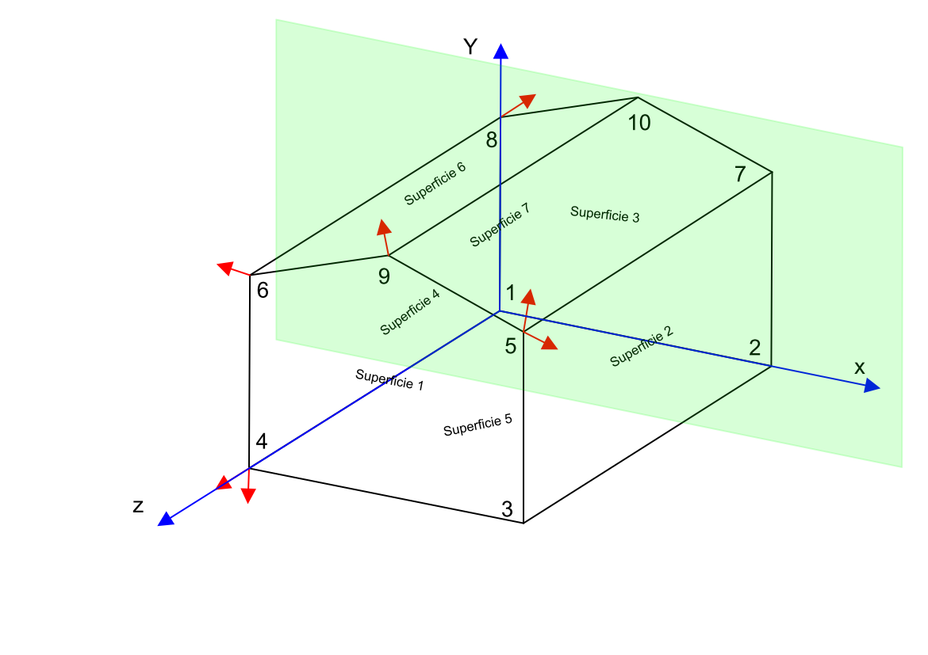
 | Vertices | x | y | x |  | Sup. | VPS | V1 | V2 | V3 | V4 | V5 | V6 | V7
 | 1 | 0 | 0 | 0 |  | 1 | 6 | 4 | 3 | 5 | 9 | 6 | 4
 | 2 | 12 | 0 | 0 |  | 2 | 5 | 3 | 2 | 7 | 5 | 3
 | 3 | 12 | 0 | 20 |  | 3 | 6 | 8 | 10 | 7 | 2 | 1 | 8
 | 4 | 0 | 0 | 20 |  | 4 | 5 | 6 | 8 | 1 | 4 | 6
 | 5 | 12 | 8 | 20 |  | 5 | 5 | 4 | 1 | 2 | 3 | 4
 | 6 | 0 | 8 | 20 |  | 6 | 5 | 9 | 10 | 8 | 6 | 9
 | 7 | 12 | 8 | 0 |  | 7 | 5 | 5 | 7 | 10 | 9 | 5
 | 8 | 0 | 8 | 0
 | 9 | 6 | 10 | 20
 | 10 | 6 | 10 | 0

 |  |  |  |  |  | Plano de projeção definido por três pontos
 |  |  |  |  |  |  | x | y | z
 |  |  |  |  |  | Ponto 01 | 1 | 0 | 0
 |  |  |  |  |  | ponto 02 | 0 | 0 | 0
 |  |  |  |  |  | ponto 03 | 0 | 1 | 0

 |  |  |  |  |  | Po | 0 | 0 | 0

Cubo
 |  |  |  |  |  |  | P.VISTA
 |  |  |  |  |  |  | a | 5
 |  |  |  |  |  |  | b | 5
 |  |  |  |  |  |  | c | -10

Sup | Vert-01 | Vert-02 | Vert-03 | V01-x | V01-y | V01-z | V02-x | V02-y | V02-z | V03-x | V03-y | V03-z | UX | UY | UZ | VX | VY | VZ | NX | NY | NZ | vnX | vnY | vnZ | n.vn | Teste
1 | 6 | 7 | 8 | 0 | 0 | 1 | 1 | 0 | 1 | 1 | 1 | 1 | 1 | 0 | 0 | 1 | 1 | 0 | 0 | 0 | 1 | 5 | 5 | -11 | -11
2 | 7 | 2 | 3 | 1 | 0 | 1 | 1 | 0 | 0 | 1 | 1 | 0 | 0 | 0 | -1 | 0 | 1 | -1 | 1 | 0 | 0 | 4 | 5 | -11 | 4 | VISIVEL
3 | 2 | 1 | 4 | 1 | 0 | 0 | 0 | 0 | 0 | 0 | 1 | 0 | -1 | 0 | 0 | -1 | 1 | 0 | 0 | 0 | -1 | 4 | 5 | -10 | 10 | VISIVEL
4 | 6 | 5 | 4 | 0 | 0 | 1 | 0 | 1 | 1 | 0 | 1 | 0 | 0 | 1 | 0 | 0 | 1 | -1 | -1 | 0 | 0 | 5 | 5 | -11 | -5
5 | 2 | 7 | 6 | 1 | 0 | 0 | 1 | 0 | 1 | 0 | 0 | 1 | 0 | 0 | 1 | -1 | 0 | 1 | 0 | -1 | 0 | 4 | 5 | -10 | -5
6 | 8 | 3 | 4 | 1 | 1 | 1 | 1 | 1 | 0 | 0 | 1 | 0 | 0 | 0 | -1 | -1 | 0 | -1 | 0 | 1 | 0 | 4 | 4 | -11 | 4 | VISIVEL

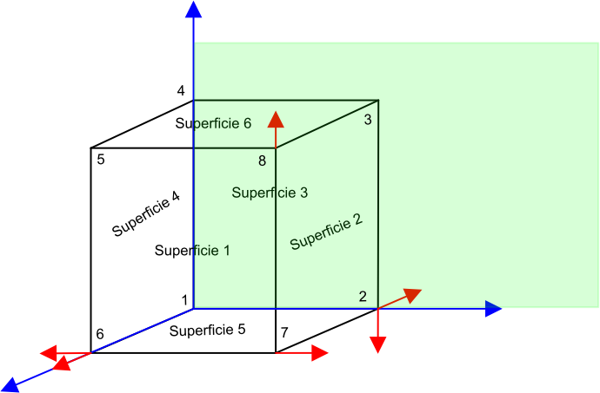
Vertices | x | y | x |  | Sup. | VPS | V1 | V2 | V3 | V4 | V5
1 | 0 | 0 | 0 |  | 1 | 5 | 6 | 7 | 8 | 5 | 6
2 | 1 | 0 | 0 |  | 2 | 5 | 7 | 2 | 3 | 8 | 7
3 | 1 | 1 | 0 |  | 3 | 5 | 2 | 1 | 4 | 3 | 2
4 | 0 | 1 | 0 |  | 4 | 5 | 6 | 5 | 4 | 1 | 6
5 | 0 | 1 | 1 |  | 5 | 5 | 2 | 7 | 6 | 1 | 2
6 | 0 | 0 | 1 |  | 6 | 5 | 8 | 3 | 4 | 5 | 8
7 | 1 | 0 | 1
8 | 1 | 1 | 1

 |  |  |  |  | Plano de projeção definido por três pontos
 |  |  |  |  |  | x | y | z
 |  |  |  |  | Ponto 01 | 1 | 0 | 0
 |  |  |  |  | ponto 02 | 0 | 0 | 0
 |  |  |  |  | ponto 03 | 0 | 1 | 0

 |  |  |  |  | Po | 0 | 0 | 0

Casa2
 |  |  |  |  |  |  | P.VISTA
 |  |  |  |  |  |  | a | -20
 |  |  |  |  |  |  | b | -3
 |  |  |  |  |  |  | c | 5

Sup | Vert-01 | Vert-02 | Vert-03 | V01-x | V01-y | V01-z | V02-x | V02-y | V02-z | V03-x | V03-y | V03-z | UX | UY | UZ | VX | VY | VZ | NX | NY | NZ | vnX | vnY | vnZ | n.vn | Teste | Sup
1 | 6 | 5 | 7 | 0 | 0 | 6 | 6 | 0 | 6 | 6 | 3 | 6 | 6 | 0 | 0 | 6 | 3 | 0 | 0 | 0 | 18 | -20 | -3 | -1 | -18 |  | 1
2 | 5 | 4 | 12 | 6 | 0 | 6 | 6 | 0 | 2 | 6 | 3 | 2 | 0 | 0 | -4 | 0 | 3 | -4 | 12 | 0 | 0 | -26 | -3 | -1 | -312 |  | 2
3 | 3 | 11 | 15 | 8 | 0 | 2 | 8 | 3 | 2 | 4 | 7 | 2 | 0 | 3 | 0 | -4 | 7 | 0 | 0 | 0 | 12 | -28 | -3 | 3 | 36 | VISIVEL | 3
4 | 2 | 10 | 11 | 8 | 0 | 0 | 8 | 3 | 0 | 8 | 3 | 2 | 0 | 3 | 0 | 0 | 3 | 2 | 6 | 0 | 0 | -28 | -3 | 5 | -168 |  | 4
5 | 10 | 2 | 1 | 8 | 3 | 0 | 8 | 0 | 0 | 0 | 0 | 0 | 0 | -3 | 0 | -8 | -3 | 0 | 0 | 0 | -24 | -28 | -6 | 5 | -120 |  | 5
6 | 1 | 6 | 8 | 0 | 0 | 0 | 0 | 0 | 6 | 0 | 3 | 6 | 0 | 0 | 6 | 0 | 3 | 6 | -18 | 0 | 0 | -20 | -3 | 5 | 360 | VISIVEL | 6
7 | 8 | 13 | 14 | 0 | 3 | 6 | 3 | 6 | 6 | 3 | 6 | 2 | 3 | 3 | 0 | 3 | 3 | -4 | -12 | 12 | 0 | -20 | -6 | -1 | 168 | VISIVEL | 7
8 | 7 | 12 | 14 | 6 | 3 | 6 | 6 | 3 | 2 | 3 | 6 | 2 | 0 | 0 | -4 | -3 | 3 | -4 | 12 | 12 | 0 | -26 | -6 | -1 | -384 |  | 8
9 | 10 | 16 | 15 | 8 | 3 | 0 | 4 | 7 | 0 | 4 | 7 | 2 | -4 | 4 | 0 | -4 | 4 | 2 | 8 | 8 | 0 | -28 | -6 | 5 | -272 |  | 9
10 | 5 | 6 | 1 | 6 | 0 | 6 | 0 | 0 | 6 | 0 | 0 | 0 | -6 | 0 | 0 | -6 | 0 | -6 | 0 | -36 | 0 | -26 | -3 | -1 | 108 | VISIVEL | 10

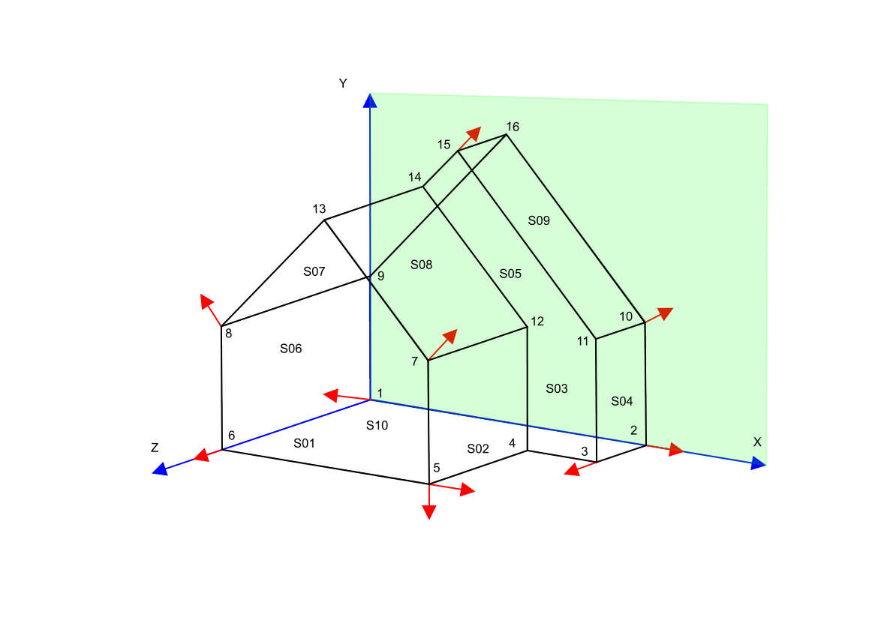
 | Vertices | x | y | x |  | Sup. | VPS | V1 | V2 | V3 | V4 | V5 | V6 | V7
 | 1 | 0 | 0 | 0 |  | 1 | 6 | 6 | 5 | 7 | 13 | 8 | 6
 | 2 | 8 | 0 | 0 |  | 2 | 5 | 5 | 4 | 12 | 7 | 5
 | 3 | 8 | 0 | 2 |  | 3 | 7 | 3 | 11 | 15 | 14 | 12 | 4 | 3
 | 4 | 6 | 0 | 2 |  | 4 | 5 | 2 | 10 | 11 | 3 | 2
 | 5 | 6 | 0 | 6 |  | 5 | 6 | 10 | 2 | 1 | 9 | 16 | 10
 | 6 | 0 | 0 | 6 |  | 6 | 5 | 1 | 6 | 8 | 9 | 1
 | 7 | 6 | 3 | 6 |  | 7 | 7 | 8 | 13 | 14 | 15 | 16 | 9 | 8
 | 8 | 0 | 3 | 6 |  | 8 | 5 | 7 | 12 | 14 | 13 | 7
 | 9 | 0 | 3 | 0 |  | 9 | 5 | 10 | 16 | 15 | 11 | 10
 | 10 | 8 | 3 | 0 |  | 10 | 7 | 5 | 6 | 1 | 2 | 3 | 4 | 5
 | 11 | 8 | 3 | 2
 | 12 | 6 | 3 | 2
 | 13 | 3 | 6 | 6
 | 14 | 3 | 6 | 2 |  | Plano de projeção definido por três pontos
 | 15 | 4 | 7 | 2 |  |  | x | y | z
 | 16 | 4 | 7 | 0 |  | Ponto 01 | 1 | 0 | 0
 |  |  |  |  |  | ponto 02 | 0 | 0 | 0
 |  |  |  |  |  | ponto 03 | 0 | 1 | 0

 |  |  |  |  |  | Po | 0 | 0 | 0

Cubo2
 |  |  |  |  |  |  | P. Vista
 |  |  |  |  |  |  | a | 10
 |  |  |  |  |  |  | b | 15
 |  |  |  |  |  |  | c | 5

Sup | Vert-01 | Vert-02 | Vert-03 | V01-x | V01-y | V01-z | V02-x | V02-y | V02-z | V03-x | V03-y | V03-z | UX | UY | UZ | VX | VY | VZ | NX | NY | NZ | vnX | vnY | vnZ | n.vn | Teste
1 | 4 | 3 | 6 | 0 | 0 | 2 | 2 | 0 | 2 | 2 | 2 | 2 | 2 | 0 | 0 | 2 | 2 | 0 | 0 | 0 | 4 | 10 | 15 | 3 | 12 | VISIVEL
2 | 3 | 2 | 7 | 2 | 0 | 2 | 2 | 0 | 0 | 2 | 2 | 0 | 0 | 0 | -2 | 0 | 2 | -2 | 4 | 0 | 0 | 8 | 15 | 3 | 32 | VISIVEL
3 | 2 | 1 | 10 | 2 | 0 | 0 | 0 | 0 | 0 | 0 | 3 | 0 | -2 | 0 | 0 | -2 | 3 | 0 | 0 | 0 | -6 | 8 | 15 | 5 | -30
4 | 1 | 4 | 5 | 0 | 0 | 0 | 0 | 0 | 2 | 0 | 2 | 2 | 0 | 0 | 2 | 0 | 2 | 2 | -4 | 0 | 0 | 10 | 15 | 5 | -40
5 | 3 | 4 | 1 | 2 | 0 | 2 | 0 | 0 | 2 | 0 | 0 | 0 | -2 | 0 | 0 | -2 | 0 | -2 | 0 | -4 | 0 | 8 | 15 | 3 | -60
6 | 5 | 6 | 7 | 0 | 2 | 2 | 2 | 2 | 2 | 2 | 2 | 0 | 2 | 0 | 0 | 2 | 0 | -2 | 0 | 4 | 0 | 10 | 13 | 3 | 52 | VISIVEL
7 | 10 | 11 | 12 | 0 | 3 | 0 | 0 | 3 | 1 | 1 | 3 | 0 | 0 | 0 | 1 | 1 | 0 | 0 | 0 | 1 | 0 | 10 | 12 | 5 | 12 | VISIVEL
8 | 12 | 11 | 8 | 1 | 3 | 0 | 0 | 3 | 1 | 0 | 2 | 1 | -1 | 0 | 1 | -1 | -1 | 1 | 1 | 0 | 1 | 9 | 12 | 5 | 14 | VISIVEL

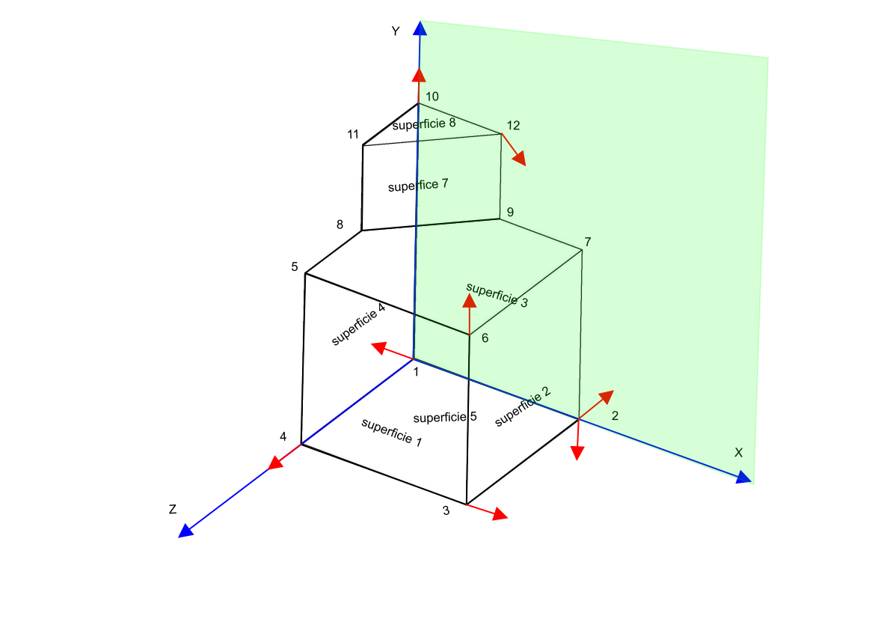
 | Vertices | x | y | x |  | Sup. | VPS | V1 | V2 | V3 | V4 | V5 | V6 | V7
 | 1 | 0 | 0 | 0 |  | 1 | 5 | 4 | 3 | 6 | 5 | 4
 | 2 | 2 | 0 | 0 |  | 2 | 5 | 3 | 2 | 7 | 6 | 3
 | 3 | 2 | 0 | 2 |  | 3 | 7 | 2 | 1 | 10 | 12 | 9 | 7 | 2
 | 4 | 0 | 0 | 2 |  | 4 | 7 | 1 | 4 | 5 | 8 | 11 | 10 | 1
 | 5 | 0 | 2 | 2 |  | 5 | 5 | 3 | 4 | 1 | 2 | 3
 | 6 | 2 | 2 | 2 |  | 6 | 6 | 5 | 6 | 7 | 9 | 8 | 5
 | 7 | 2 | 2 | 0 |  | 7 | 4 | 10 | 11 | 12 | 10
 | 8 | 0 | 2 | 1 |  | 8 | 5 | 12 | 11 | 8 | 9 | 12
 | 9 | 1 | 2 | 0
 | 10 | 0 | 3 | 0
 | 11 | 0 | 3 | 1
 | 12 | 1 | 3 | 0 |  | Plano de projeção definido por três pontos
 |  |  |  |  |  |  | x | y | z
 |  |  |  |  |  | Ponto 01 | 1 | 0 | 0
 |  |  |  |  |  | ponto 02 | 0 | 0 | 0
 |  |  |  |  |  | ponto 03 | 0 | 1 | 0

 |  |  |  |  |  | Po | 0 | 0 | 0

Rogers
 |  |  |  |  |  |  | P. VISTA
 |  |  |  |  |  |  | a | 0
 |  |  |  |  |  |  | b | 10
 |  |  |  |  |  |  | c | 30

Superficies | vertices |  |  | ponto 1 para construção de N |  |  | ponto 2 para construção de N |  |  | ponto 3 para construção de N |  |  | vetor U |  |  | vetor V |  |  | vetor normal U x V |  |  | vetor PV ao Objeto |  |  | teste | Teste
 | Vert-01 | Vert-02 | Vert-03 | V01-x | V01-y | V01-z | V02-x | V02-y | V02-z | V03-x | V03-y | V03-z | UX | UY | UZ | VX | VY | VZ | NX | NY | NZ | vnX | vnY | vnZ | n.vn | VISIVEL
1 | 2 | 3 | 10 | 0 | 0 | 20 | 12 | 0 | 20 | 12 | 8 | 20 | 12 | 0 | 0 | 12 | 8 | 0 | 0 | 0 | 96 | 0 | 10 | 10 | 960 | VISIVEL
2 | 3 | 4 | 9 | 12 | 0 | 20 | 12 | 0 | 0 | 12 | 8 | 0 | 0 | 0 | -20 | 0 | 8 | -20 | 160 | 0 | 0 | -12 | 10 | 10 | -1920
3 | 5 | 9 | 4 | 0 | 8 | 0 | 6 | 10 | 0 | 12 | 8 | 0 | 6 | 2 | 0 | 12 | 0 | 0 | 0 | 0 | -24 | 0 | 2 | 30 | -720
4 | 5 | 1 | 2 | 0 | 8 | 20 | 0 | 8 | 0 | 0 | 0 | 0 | 0 | 0 | -20 | 0 | -8 | -20 | -160 | 0 | 0 | 0 | 2 | 10 | 0
5 | 9 | 5 | 6 | 0 | 0 | 20 | 0 | 0 | 0 | 12 | 0 | 0 | 0 | 0 | -20 | 12 | 0 | -20 | 0 | -240 | 0 | 0 | 10 | 10 | -2400
6 | 1 | 4 | 3 | 12 | 8 | 20 | 6 | 10 | 0 | 0 | 8 | 20 | -6 | 2 | -20 | -12 | 0 | 0 | 0 | 240 | 24 | -12 | 2 | 10 | 720 | VISIVEL
7 | 10 | 8 | 7 | 12 | 8 | 20 | 12 | 8 | 0 | 6 | 10 | 0 | 0 | 0 | -20 | -6 | 2 | -20 | 40 | 120 | 0 | -12 | 2 | 10 | -240

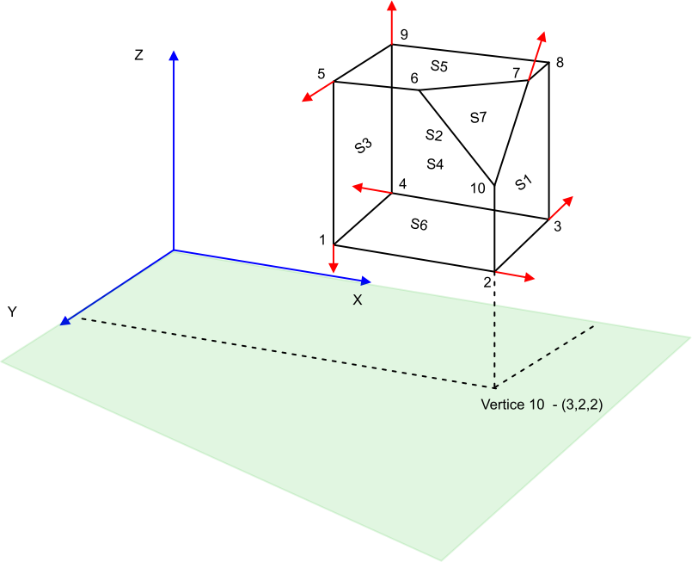

 | Vertices | x | y | x |  | Sup. | VPS | V1 | V2 | V3 | V4 | V5 | V6 | V7
 | 1 | 2 | 2 | 1 |  | 1 | 6 | 2 | 3 | 10 | 7 | 6 | 2
 | 2 | 3 | 1 | 1 |  | 2 | 6 | 3 | 4 | 9 | 8 | 10 | 3
 | 3 | 3 | 2 | 1 |  | 3 | 5 | 5 | 9 | 4 | 1 | 5
 | 4 | 2 | 2 | 1 |  | 4 | 5 | 5 | 1 | 2 | 6 | 5
 | 5 | 2 | 1 | 2 |  | 5 | 6 | 9 | 5 | 6 | 7 | 8 | 9
 | 6 | 3 | 1 | 2 |  | 6 | 5 | 1 | 4 | 3 | 2 | 1
 | 7 | 3 | 1.5 | 2 |  | 7 | 4 | 10 | 8 | 7 | 10
 | 8 | 2.5 | 2 | 2
 | 9 | 2 | 2 | 2
 | 10 | 3 | 2 | 1.5

 |  |  |  |  |  | Plano de projeção definido por três pontos
 |  |  |  |  |  |  | x | y | z
 |  |  |  |  |  | Ponto 01 | 1 | 0 | 0
 |  |  |  |  |  | ponto 02 | 0 | 0 | 0
 |  |  |  |  |  | ponto 03 | 0 | 1 | 0

 |  |  |  |  |  | Po | 0 | 0 | 0

